遷移
１．最初はログイン画面
２．新規登録からID,パスワード,氏名を入力
３．ログイン画面に戻り、ID,パスワード入力
４．ログイン後(ホーム)が表示はされるが、中身（課題内容）はない
５．グループに参加でポップアップ表示より、招待コード入力（Zoomみたいな感じ）
６．ログイン後(ホーム)が再表示され、入ったクラスの名前がわかる様にする（R4クラス））
７．グループに参加することで、先生が管理している課題が、自分のアプリに反映されている
方式
：提出方法はフォームズ
：科目一覧から課題があるか見れる
：課題一覧で今出てる課題をすべて表示することができる。(絞り込み可)
：それぞれ対象の課題を選択すると、詳細が見れ、課題提出や、チャットで質問をすることができる。
：課題は自動的に反映される。
：通知機能で情報がログとして残っていく。(期限日近くも知らせる？)
：（横or縦）タブで遷移可能にする(ホーム、通知、設定、科目一覧、課題一覧など..)
内部未確定
：新規ウィンドウを使用する（formsなど）
：グループについて(レイアウト作成時は関係なしに参加状態)
：ポップアップの使いどころ(提出フラグの立て方)
：先生側の処理
：設定項目について(レイアウト作成では氏名をサンプル)
メモ

ログイン画面
ログインログイン画面

追加機能として
画面色をカスタマイズできたらおもしろいし、
研究としてもつかえる？
ID

PW

新規登録
ログイン

ログイン後(ホーム) （生徒）
ログイン後(オープン)_生徒側

ホーム

課題一覧

カレンダー
課題一覧
カレンダー

その他

通知
課題提出

設定
その他
アンケートなど
グループ参加

↑サイドバーはいる

ログイン後(ホーム) (先生)
ログイン後(オープン)_生徒側

ホーム
（科目名 先生の名前）
課題一覧

カレンダー
課題追加
科目管理

その他

通知
課題提出

その他
アンケートなど
設定
グループ作成

↑サイドバーはいる

課題詳細_オリジナル (教師)
課題詳細(課題一覧クリック後)

企業活動とビジネスマナー

From 西村

4/26の授業に関する確認テストです。本日中に行ってください。

期限 4/26 23:59

URL https:// -------------------------------

課題追加

課題詳細_オリジナル（生徒）
課題詳細(課題一覧クリック後)

企業活動とビジネスマナー 確認テスト

From 西村

4/26の授業に関する確認テストです。本日中に行ってください。

期限 4/26 23:59

提出する

この課題について質問する

課題一覧
課題一覧
期限〇日以内

新着
7日以内
科目名

☆
期限
科目名
詳細

★
5/7
XXXXXX
～～～～～～～～～～～～～～～

☆
5/30
AAAAAA
～～～～～～～～～～～～～～～
～～～～～～～～～～～～～～～
★
6/15
BBBBBB
☆
～～～～～～～～～～～～～～～
8/31
CCCCCC

課題一覧 展開
↓表示順の変更はあったら便利
課題一覧

新着
7日以内
科目名
古い
3日以内
 | 絞り込みの仕方をどうするか
 | 検索バー1つか複数化
 | 提出・未提出のステータス変更をどうするか
☆
★提出済
期限
科目名
1か月以内
詳細

★
☆未提出
5/7
XXXXXX
～～～～～～～～～～～～～～～
★重要

☆
5/30
AAAAAA
～～～～～～～～～～～～～～～
～～～～～～～～～～～～～～～
★
6/15
BBBBBB
☆
～～～～～～～～～～～～～～～
8/31
CCCCCC

カレンダー
13月
▶
▶
月
金
日
火
水
木
土
ホーム
 |  |  |  |  |  |  | ←マウスホバー後

課題一覧
1 | 2 | 3 | 4 | 5 | 6 | 7

その他
１
8 | 9 | 10 | 11 | 12 | 13 | 14
設定

15 | 16 | 17 | 18 | 19 | 20 | 21
通知

カレンダー
22 | 23 | 24 | 25 | 26 | 27 | 28

３
29 | 30 | 1 | 2 | 3 | 4 | 5

課題と時間割が同時に見れたら、スケジュール立てやすいと思うけど作るの大変そう
〇〇課題締切
課題

課題管理
13月30日
科目追加

未読
企業活動とビジネスマナー From西村
←既読・未読は必要

既読
表形式かポストイットみたいな感じかどっちが見やすい？

既読

課題詳細_forms
課題詳細(課題一覧クリック後)

企業活動とビジネスマナー 確認テスト

From 西村

4/26の授業に関する確認テストです。本日中に行ってください。

URL https:// -------------------------------

期限 4/26 23:59

この課題について質問する

課題提出_オリジナル
課題提出

XXXXXXXXXXX（科目名）

課題内容
aaaaaaaaaaaaaaaaaaaaaaaaaaa
aaaaaaaaaaaaaaaaaaaaaaaaaaaaaaaaaa.
aaaaaaaaaaaaaaaaaaaaaaaaaaaaaaaaaaaaaaaaa.

提出期限
5月7日(金）まで

ファイル選択

提出

課題提出 完了
課題提出

XXXXXXXXXXX（科目名）

課題内容
aaaaaaaaaaaaaaaaaaaaaaaaaaa
aaaaaaaaaaaaaaaaaaaaaaaaaaaaaaaaaa.
aaaaaaaaaaaaaaaaaaaaaaaaaaaaaaaaaaaaaaaaa.

×
XXXXXXXXXXXXXXX（ファイル名）
の提出が完了しました

提出期限
5月7日(金）まで
←完了のポップアップはほしい

ファイル選択

提出

TOP画面２
タイトル （生徒用）
R4XX00 〇〇 〇〇
 |  |  |  |  |  |  | →IDにするか、クラス番号名前にするか

月
金
日
火
水
木
土
その他
！
1 | 2 | 3 | 4 | 5 | 6 | 7
〇〇課題未提出
〇〇課題締切

課題一覧
！
8 | 9 | 10 | 11 | 12 | 13 | 14

15 | 16 | 17 | 18 | 19 | 20 | 21

22 | 23 | 24 | 25 | 26 | 27 | 28

〇〇課題締切
29 | 30 | 1 | 2 | 3 | 4 | 5

課題リスト
課題リスト一覧

未読
企業活動とビジネスマナー 確認テスト From西村 期限 4/26

←既読・未読は必要

既読

既読

その他(追加機能)
その他
←追加機能としてやりたい

新着
7日以内
時間割

☆
日付
？？？
詳細

★
5/7
5月 時間割
～～～～～～～～～～～～～～～

☆
5/7
HR レジュメ
～～～～～～～～～～～～～～～
～～～～～～～～～～～～～～～
★
5/10
5月下旬 学内説明会一覧

TOP案
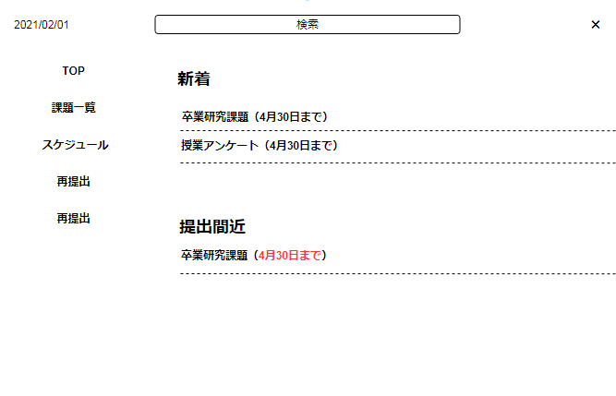

TOP案２
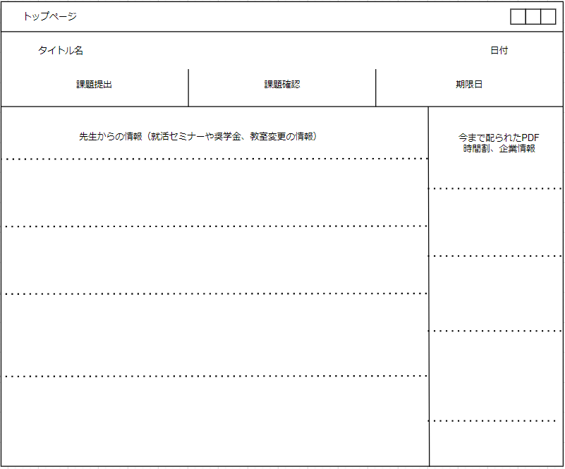

課題提出案
